Sheet1
时间 | 测试图片 | 程序概述 | 待改进 | 飞行测试 | 飞控板版本&修改 | 母板版本&修改 | 说明
2020/3/15之前 |  | 生油门，闭环姿态； 只使用陀螺仪 无线遥控失效关油门 | 1.闭环油门； 2.陀螺仪，加速度计零偏消除； 3.失遥控恒油门有坠机持转的风险，可改成一定时间内保持，超1s未复联关油门； 4.ang可能进入nan循环； 5.基面向下负角度；快速下降时参数不稳； 6.降低NRF空速，提高通信距离； | 基本稳定飞行，但是有漂移。无线失效直接从空中掉落 | Ctrl_V4 增加MUP_INT飞线 修改GPS天线设计 | M_V4 | 绿色表示已修改黄色表示待修改
2020-03-15 | 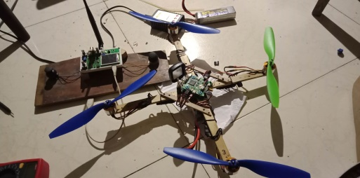 | 生油门，闭环姿态； 只使用陀螺仪 遥控失效1s内若油门>80，则保持80，以期停止向上的加速并保持高度；失联超1s关闭油门。 | 1.机身倾斜控制，一边加大转速，一边减小转速是会降低高度的，总体来说合力不变，方向变了克服重力不够了 2.加入GPS程序 3.ang_x还没有解算成真正的姿态角 4.方便的校准陀螺仪和地磁计 | 基本稳定飞行，但是有漂移。在遥控能长期覆盖区域效果好：失联时稳定直至重连并能在异常坠机时及时关闭油门（未测试推油失联情况）；无线不能稳定覆盖区域（高空或远距离）危险：典型场景 | Ctrl_V4 增加MUP_INT飞线 修改GPS天线设计 GPS模块能定位 | M_V4
2020-03-23 | 同上 | 添加GPS測角函数，但是未加入控制。并且更正了磁场坐标（遥控位置在机体北方） | 1.提高GPS输出频率 2.可以试用2.4G粘贴天线 | 基本同上 | 基本同上，未做修改 | 同上
2020-03-26 | 同上 | 修正加速度计测角 | 可以加入地磁计测倾角试试，另外就是xy打转时有陀螺力矩 | 未测试 | 基本同上，未做修改 | 同上
2020-05-31 |  | 基本陀螺仪加速度计，地磁计nrf调试可用，第二组传感器未调试 |  | 未测试 | CtrlV5 | 同上
2020-05-31 | 同上 | 把NRF的库和SPI库分开，为读取L3GD20做准备 |  | 未测试 | CtrlV5 | 同上
2020-06-01 |  | 在上一次基础上采集到备用传感器的数据 |  | 未测试 | CtrlV5 | 同上
2020-06-07 | 同上 | LSM_ACC L3GD20 MPU6050 |  | 未测试 | CtrlV5 | 同上
2020-06-13 | 同上 | 加入加速度计校准 传感器全部可读未功能 |  | 已测试 | CtrlV5 | 同上
2020-06-19 | 同上 | 改变了PWM对应的x1和x2 |  | 已测试 | CtrlV5 | 同上
2020-06-22 | 同上 | 增加flsh数据存储 |  | 已测试 | 同上 | 同上
20201206 | 同上 | 真正理解串级控制后修改的串级控制程序，注释未删除以前的单级PD控制程序 | 需要测试抖动来源 | 已测试（航模协会之机架），略有抖动，室内飞行较为稳定，室外飞行有所抖动，外环P较弱，姿态角度跟踪弱，内环PD尚不确定最佳值。 | 同上 | 成品电源转换模块
2021年2月23日23:00:21 | 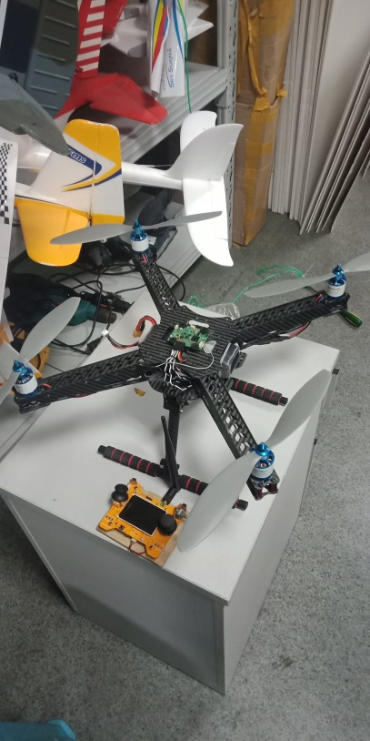 木机重新加厚了机架，未拍摄；协会碳纤机架未修改 | 之前的程序出现不能调试的故障，估计是程序运行使单片机进入了什么模式无法调试了，启用备份加以修改，删除了没有用到的固件库。内环D环节增加低通滤波；用宏定义将两种飞机分开；增加X飞行方式（以前只有十字形）； | 程序： 1.遥控器修改参数机制； 2.检测参数以及期望响应情况，可以加入GPS程序； 理论： 1.内环D相较P幅值小，但噪声影响却远远大； 2.模型辩参 | 木机、协会机已测试，飞行大大稳定 | 同上

